行政事業レビューシート
※平成３１年以降の表記は、新元号に読み替えることとする。
...
平成３１年度行政事業レビューシート
事業名 |  |  |  |  | 地すべり対策事業 |  |  |  |  |  |  |  |  |  | 担当部局庁
事業開始年度 |  |  |  |  | 昭和２７年度 |  |  |  | 事業終了 （予定）年度 |  |  |  | 終了予定なし |  | 担当課室
会計区分 |  |  |  |  | 一般会計
根拠法令 （具体的な 条項も記載） |  |  |  |  | 地すべり等防止法（昭和３３年３月３１日） 第７条：地すべり防止区域の管理 第１０条：主務大臣の直轄工事 |  |  |  |  |  |  |  |  |  | 関係する 計画、通知等
主要政策・施策 |  |  |  |  | 国土強靱化施策 |  |  |  |  |  |  |  |  |  | 主要経費
事業の目的 （目指す姿を簡潔に。3行程度以内） |  |  |  |  | 地すべりによる被害は融雪時期や梅雨時期、台風時期に多発しており、梅雨期の大雨による地附山地すべりや熊本地震、新潟県中越地震で発生した地すべりに代表されるように、一旦発生すると地域の資産や人命に壊滅的な被害をもたらす。このため、地すべり対策事業は、地すべりのおそれのある箇所・発生した箇所を調査・対策し、地すべりによる被害を防止・軽減することを目的とする。
事業概要 （5行程度以内。別添可） |  |  |  |  | 地すべり災害は一旦発生すると緊急的かつ大規模な対策が必要となることが多いため、地すべりの兆候の早期発見が重要である。地すべり対策事業は、地すべりの原因やすべり面の位置を把握するために、地下水・地表面・地中の動きの観測や現地調査・地質調査等を実施し、その結果を基に対策工事の計画を立案するとともに、地すべりの原因となる地表水や地下水を排除したり、地すべり土塊の移動を抑止する工事を実施している。また、全国の災害発生状況等を見ながら機動的に事業を実施しているところである。 （直轄：国費率2/3、補助：国費率1/2等）
実施方法 |  |  |  |  | 直接実施、委託・請負、補助
予算額・ 執行額 （単位:百万円） |  |  |  |  |  |  |  |  |  |  | 28年度 |  |  | 29年度
 |  |  |  |  | 予算の状況 | 当初予算 |  |  |  |  | 6,519 |  |  | 7,006
...
 |  |  |  |  | ・直轄事業については、予算の執行状況等について、各地方整備局等を通じて確認し、事業の効果的・効率的な実施に努めている。また、資金の流れの検証ができるよう、全ての工事・業務等について契約額・支出先及び契約方式等を把握している。 ・補助事業については、完了実績報告書等を提出してもらうほか、地方整備局等の職員による完了検査を現地で実施し、把握に努めている。 ・入札及び契約内容の妥当性については、第三者機関である入札監視委員会等により審議頂いている。 ・業務委託の発注にあたっては、競争性が確保される発注方式を選定している。 ・土砂災害から国民の生命・財産を保全し、また、社会経済上重要な施設の保全のための土砂災害対策や近年発生した大規模な土砂災害への対応等を推進している。 ・国土保全上影響が大きい地すべりについて、地すべりの安定化に向けハード対策を着実に進めるとともに、監視・観測体制を構築し、地すべりの動態を把握することで、早期の対策実施による被害最小化を図っている。 ・近年、地震に伴う大規模な地すべりによる甚大な被害の発生が顕在化しており、大分県日田市小野地区等降雨による大規模な地すべりも発生している。これらへの対応が課題である。
 |  |  |  | 地すべりによる被害を防止・軽減することは重要であり、引き続き、事業の効率的・効果的な実施を図るべきである。
...
 |  |  |  |  | ・直轄事業については、予算の執行状況等について、各地方整備局等を通じて確認し、事業の効果的・効率的な実施に努めている。また、資金の流れの検証ができるよう、全ての工事・業務等について契約額・支出先及び契約方式等を把握している。 ・補助事業については、完了実績報告書等を提出してもらうほか、地方整備局等の職員による完了検査を現地で実施し、把握に努めている。 ・入札及び契約内容の妥当性については、第三者機関である入札監視委員会等により審議頂いている。 ・業務委託の発注にあたっては、競争性が確保される発注方式を選定している。 ・土砂災害から国民の生命・財産を保全し、また、社会経済上重要な施設の保全のための土砂災害対策や近年発生した大規模な土砂災害への対応等を推進している。 ・国土保全上影響が大きい地すべりについて、地すべりの安定化に向けハード対策を着実に進めるとともに、監視・観測体制を構築し、地すべりの動態を把握することで、早期の対策実施による被害最小化を図っている。 ・近年、地震に伴う大規模な地すべりによる甚大な被害の発生が顕在化しており、大分県日田市小野地区等降雨による大規模な地すべりも発生している。これらへの対応が課題である。
 |  |  |  | 引き続き、国土保全上影響が大きい地すべり箇所について、地すべりブロックの安定化に向けてハード対策を進めるとともに、３次元情報の活用等により、事業の効率的・効果的な実施に努める。
...
 |  |  |  |  | ・直轄事業については、予算の執行状況等について、各地方整備局等を通じて確認し、事業の効果的・効率的な実施に努めている。また、資金の流れの検証ができるよう、全ての工事・業務等について契約額・支出先及び契約方式等を把握している。 ・補助事業については、完了実績報告書等を提出してもらうほか、地方整備局等の職員による完了検査を現地で実施し、把握に努めている。 ・入札及び契約内容の妥当性については、第三者機関である入札監視委員会等により審議頂いている。 ・業務委託の発注にあたっては、競争性が確保される発注方式を選定している。 ・土砂災害から国民の生命・財産を保全し、また、社会経済上重要な施設の保全のための土砂災害対策や近年発生した大規模な土砂災害への対応等を推進している。 ・国土保全上影響が大きい地すべりについて、地すべりの安定化に向けハード対策を着実に進めるとともに、監視・観測体制を構築し、地すべりの動態を把握することで、早期の対策実施による被害最小化を図っている。 ・近年、地震に伴う大規模な地すべりによる甚大な被害の発生が顕在化しており、大分県日田市小野地区等降雨による大規模な地すべりも発生している。これらへの対応が課題である。
 |  |  | 191 |  |  |  |  |  |  | 平成23年度 |  | 161 |  |  |  | 平成24年度 |  | 169 |  | 平成25年度 | 122
 |  |  | 119 |  |  |  |  |  |  | 平成27年度 |  | 124 |  |  |  | 平成28年度 |  | 135 |  | 平成29年度 | 128
 |  |  |  |  |  |  |  | 0128
 |  |  |  |  | ※平成30年度実績を記入。執行実績がない新規事業、新規要求事業については現時点で予定やイメージを記入。
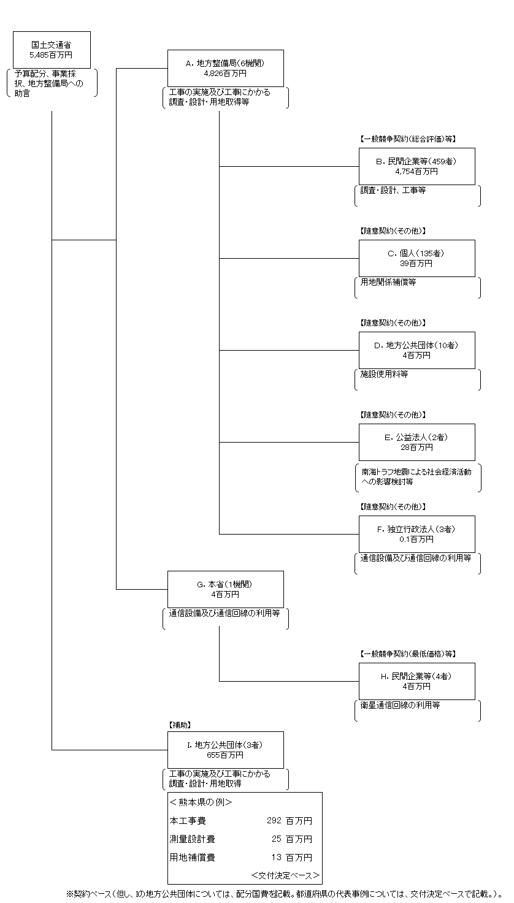

「３」者では？

 |  |  |  |  | A.北陸地方整備局 |  |  |  |  |  |  |  |  |  |  |  | B.会津土建（株）
 |  |  |  |  | 費 目 |  |  | 使 途 |  |  |  |  |  |  | 金 額 (百万円） |  | 費 目 |  | 使 途 |  |  | 金 額 (百万円）
 |  |  |  |  | 直轄事業費 |  |  | 工事の実施及び工事にかかる調査・設計・用地取得等 |  |  |  |  |  |  | 1,460 |  | 工事費 |  | 地すべり対策工事 |  |  | 418
...
 |  |  |  |  | 計
費目・使途欄についてさらに記載が必要な場合はチェックの上【別紙２】に記載
※B,C,D,E,Fについては、「A.地方整備局（６機関）」のうち、最も支出が大きい北陸地方整備局を代表として、各ブロック（B,C,D,E,F）の上位１位を記載。
（北陸地方整備局については、E.公益法人、F.独立行政法人は該当無し）

 | 支出先上位１０者リスト
 | A.地方整備局
 |  | 支 出 先 |  |  |  |  | 法 人 番 号 |  |  |  | 業 務 概 要
1 |  | 北陸地方整備局 |  |  |  |  | 2000012100001 |  |  |  | 工事の実施及び工事にかかる調査・設計・用地取得等
2 |  | 中部地方整備局 |  |  |  |  | 2000012100001 |  |  |  | 工事の実施及び工事にかかる調査・設計・用地取得等
3 |  | 東北地方整備局 |  |  |  |  | 2000012100001 |  |  |  | 工事の実施及び工事にかかる調査・設計・用地取得等
4 |  | 関東地方整備局 |  |  |  |  | 2000012100001 |  |  |  | 工事の実施及び工事にかかる調査・設計・用地取得等
5 |  | 四国地方整備局 |  |  |  |  | 2000012100001 |  |  |  | 工事の実施及び工事にかかる調査・設計・用地取得等
6 |  | 近畿地方整備局 |  |  |  |  | 2000012100001 |  |  |  | 工事の実施及び工事にかかる調査・設計・用地取得等
...
 | I.地方公共団体
支出先上位10者リスト欄についてさらに記載が必要な場合はチェックの上【別紙３】に記載
※B,C,D,E,Fについては、「A.地方整備局（６機関）」のうち、最も支出が大きい北陸地方整備局を代表として、各ブロック（B,C,D,E,F）の上位１０者を記載。
（北陸地方整備局については、E.公益法人、F.独立行政法人は該当無し）
※B,C,D,Hについては、複数契約がある場合は、入札者数、落札率、業務概要は、最も契約額が大きいものを代表的に記載。
 | 国庫債務負担行為等による契約先上位10者リスト
 |  | ﾌﾞﾛｯｸ 名 | 契 約 先 |  |  |  | 法 人 番 号 |  |  |  | 業 務 概 要
1 |  | B | 飛島建設（株） |  |  |  | 8010001008703 |  |  |  | 地すべり対策工事
2 |  | B | 会津土建（株） |  |  |  | 3380001017151 |  |  |  | 地すべり対策工事
3 |  | B | （株）建設マネジメント北陸 新潟支店 |  |  |  | 7110001029293 |  |  |  | 発注者支援業務
4 |  | B | （株）建設マネジメント北陸 新潟支店 |  |  |  | 7110001029293 |  |  |  | 発注者支援業務
5 |  | B | （株）建設マネジメント北陸 新潟支店 |  |  |  | 7110001029293 |  |  |  | 発注者支援業務
6 |  | B | （株）建設マネジメント北陸 富山支店 |  |  |  | 7110001029293 |  |  |  | 発注者支援業務
7 |  | B | （株）建設マネジメント北陸 富山支店 |  |  |  | 7110001029293 |  |  |  | 発注者支援業務
8 |  | B | （株）建設マネジメント北陸 金沢支店 |  |  |  | 7110001029293 |  |  |  | 発注者支援業務
9 |  | B | （株）風組 |  |  |  | 5220001000022 |  |  |  | 地すべり対策工事
10 |  | B | （株）建設環境研究所 |  |  |  | 4013301013608 |  |  |  | 環境調査業務

